100권
YBM Scholastic 원서 100권 상세리스트
no. | Image | Title | Authors | 줄거리 한글 | AR Quiz No. | ATOS Book Level | Lexile® Measure:
1 | 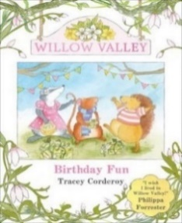 | Willow Valley #1: Birthday Fun | by Tracey Corderoy | 라일리의 생일이 다가왔고, 친구들은 파티를 기다리고 있습니다! 그의 가장 친한 친구인 오소리 스타라와 고슴도치 호라티오는 놀랄만한 선물을 준비하고 있습니다. 라일리의 선물은 무엇일까요? | AR Quiz 없음 |  | 620L
2 | 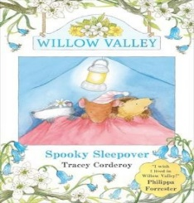 | Willow Valley #2: Spooky Sleepover | by Tracey Corderoy | 라일리 쥐, 스타라 배지, 호라티오 고슴도치는 최고의 친구입니다. 함께라면 무엇이든 할 수 있지만, 거의요! 그러나 라일리의 정원에서 야영하기로 결정한 때, 그들은 이렇게 많은 무서운 소리가 있을 줄은 몰랐습니다. 어둠을 무서워하는 사람이 누구일까요? | AR Quiz 없음 |  | 620L
3 | 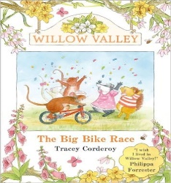 | Willow Valley #3: The Big Bike Race | by Tracey Corderoy | 라일리 쥐, 스타라 오소리 그리고 호라티오 고슴도치는 가장 친한 친구들입니다. 라일리는 학교의 괴롭힘꾼 로스웰에게 자전거 경주에 도전받았습니다. 라일리는 이길 수 있을까요? | AR Quiz 없음 |  | 680L
4 | 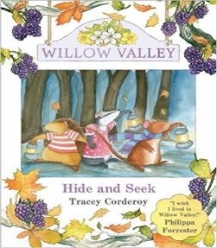 | Willow Valley #4 Hide and Seek | by Tracey Corderoy | 라일리 쥐, 스타라 오소리 그리고 호라티오 고슴도치는 가장 친한 친구들입니다. 라일리의 누나인 미미 로즈가 사라지자, 친구들은 어둠이 내리기 전에 그녀를 찾아야 한다는 것을 알고 있습니다. 그녀는 어디에 있을까요? | AR Quiz 없음 |  | 660L
5 |  | Willow Valley #6: A Seaside Rescue | by Tracey Corderoy | 윌로우 밸리의 동물들이 사랑하는 바쁜 나무와 푸른 목초지의 농촌 낙원에서 벗어나 해변 여행을 즐기는 이야기입니다. | AR Quiz 없음 |  | 640L
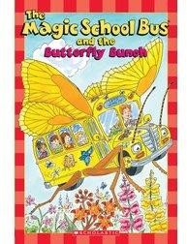 6 |  | The Magic School Bus and the Butterfly Bunch | Kristin Earhart | 봄이 찾아왔으니까, Ms. Frizzle 선생님은 학생들을 나비 정원으로 데려가려고 합니다. 그들은 애벌레가 어떻게 나비가 되는지 직접 보고 싶어합니다. | AR Quiz No. 137090 | BL: 2.4 | 480L
7 | 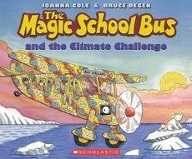 | The Magic School Bus and the Climate Challenge | by Joanna Cole (Author), Bruce Degen (Illustrator) | 이 책은 아이들이 지구 온난화에 대한 사실을 이해하고 해결하는 방법을 배울 수 있도록 설명합니다. Ms. Frizzle 선생님과 함께 과학적인 사실들을 재미있고 쉽게 전달합니다. | AR Quiz No. 136239 | BL: 4.2 | 610L
8 | 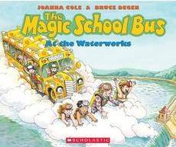 | The Magic School Bus at the Waterworks | by Joanna Cole (Author), Bruce Degen (Illustrator) | Ms. Frizzle과 그녀의 학생들과 함께 물의 흔적을 따라가보세요. 이 습기 가득한 야외학습에서, 버스를 구름에 주차시키고 물방울 크기로 줄어든 학생들은 물의 시선에서 물의 순환을 관찰하게 됩니다. | AR Quiz No. 5479 | BL: 3.7 | AD660L
9 | 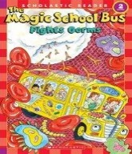 | The Magic School Bus Fights Germs | by Kate Egan (Author), Carolyn Bracken (Illustrator) | 완다가 아프다! Ms. Frizzle과 학생들은 완다의 목의 통증을 가까이서 살펴볼 것이지만, 완다의 몸이 아이들을 세균으로 오인하는 일은 어떻게 될까요? 매직 스쿨 버스에 탑승하여 우리 몸이 세균과 싸우는 방법에 대해 모두 배워보세요! | AR Quiz No. 121708 | BL: 2.6 | 510L
10 | 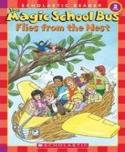 | The Magic School Bus Flies from the Nest | by Joanna Cole (Author), Carolyn Bracken (Illustrator) | Ms. Frizzle의 반은 새에 대해 배우고 있습니다. 둥지를 보기 위해 매직 스쿨 버스로 여행을 떠나지만, 문제가 발생합니다. 매직 스쿨 버스가 구조에 나서야 합니다. 새와 봄에 대해 알아보는 재미있는 이야기입니다. | AR Quiz No. 101300 | BL: 1.7 | 340L
11 |  | The Magic School Bus Flies with the Dinosaurs | Martin Schwabacher (Author), Carolyn Bracken (Illustrator) | Ms. Frizzle의 반은 공룡을 그리는데, 도로시 앤은 애완 앵무새를 그립니다. 랠피는 앵무새가 공룡이 아니라고 말합니다. 이 질문에 대한 답을 찾기 위해 매직 스쿨 버스를 타고 공룡 시대로 시간 여행합니다. | AR Quiz No. 105779 | BL: 2.1 | AD460L
12 | 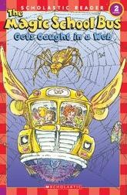 | The Magic School Bus Gets Caught in a Web | by Jeanette Lane (Author) | Ms. Frizzle의 반은 거미에 대해 배우고 있습니다. 그들은 거미 전문가를 만나러 여행을 떠나고 학생들은 거미와 그들의 거미줄을 가까이서 살펴볼 수 있습니다. 매직 스쿨 버스에 탑승하여 거미줄의 야생 세계에 대해 배워보세요! | AR Quiz No. 119064 | BL: 2.4 | 490L
13 | 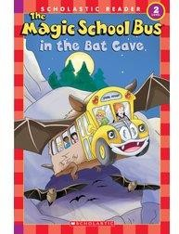 | The Magic School Bus in the Bat Cave | by Jeanette Lane (Author), Robbin Cuddy (Illustrator) | 팀의 집에 박쥐들이 살고 있습니다... 그런데 어디서 왔을까요? Ms. Frizzle과 그녀의 반은 이 사건을 조사하고 있습니다! 매직 스쿨 버스에 탑승하여 박쥐의 매혹적인 세계를 알아보세요. | AR Quiz No. 114584 | BL: 2.2 | 500L
14 |  | The Magic School Bus sleeps for the winter | by Eva Moore (Author), Carolyn Bracken (Illustrator) | Ms. Frizzle의 반은 동물 랜드 공원으로 여행하다가 매직 스쿨 버스가 곰이 되어버립니다. 추위에 견디기 힘들어진 곰을 도와야 합니다. 매직 스쿨 버스에 올라타서 동물들이 겨울을 어떻게 생존하는지 배워보세요. | AR Quiz No. 103167 | BL: 2.0 | 450L
15 | 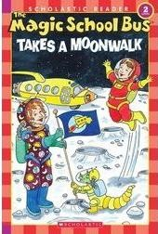 | The Magic School Bus Takes a Moonwalk | by Joanna Cole (Author), Carolyn Bracken (Illustrator) | Ms. Frizzle의 반은 달에 대해 배우기 위해 특별한 야간 헤이라이드를 하러 갑니다. 하지만 흐린 하늘이 여행을 망치면 모두가 매직 스쿨 버스로 올라가 더 좋은 전망을 즐깁니다. | AR Quiz No. 115495 | BL: 2.3 | 490L
16 | 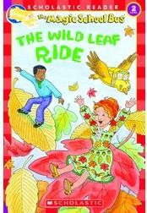 | The Magic School Bus The Wild Leaf Ride | by Judith Stamper (Author), Carolyn Bracken (Illustrator) | Ms. Frizzle의 반은 잃어버린 잎을 찾기 위해 매직 스쿨 버스로 필드 트립을 떠나는 모험을 합니다. 이 과정에서 학생들은 다양한 과학적 사실을 발견합니다. | AR Quiz No. 84209 | BL: 2.1 | 240L
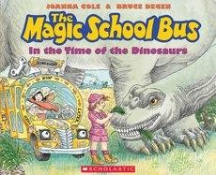 17 |  | The Magic School Bus in the Time of the Dinosaurs | by Joanna Cole (Author), Bruce Degen (Illustrator) | Ms. Frizzle의 반은 매직 스쿨 버스를 타고 공룡 시대로 여행하며 공룡들과 그들의 서식지, 식단에 대해 배우는 모험을 합니다.공룡들과 그들의 서식지, 식단에 대해 배우는 모험을 합니다. | AR Quiz No. 9597 | BL: 3.8 | 580L
18 | 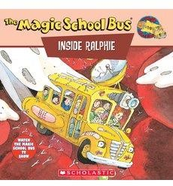 | The Magic School Bus Inside Ralphie | by Joanna Cole (Author), Beth Nadler (Author), John Speirs (Illustrator), Bruce Degen (Illustrator) | Ms. Frizzle의 반은 랄피가 아픈 날에 매직 스쿨 버스를 타고 그의 혈류 안으로 들어가서 세균과 건강에 대해 배우는 모험을 합니다. 랄피의 혈류를 따라 여행하면서, 어떻게 세균이 그를 아프게 만들고 그의 몸이 다시 건강하게 되는지 알아봅시다. | AR Quiz No. 11379 | BL: 3.5 | 570L
19 | 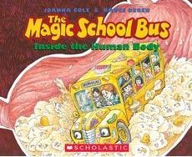 | The Magic School Bus Inside the Human Body | Joanna Cole (Author), Cassandra Morris (Narrator), Scholastic Audio (Publisher) | Ms. Frizzle과 반 친구들은 박물관으로 향하는 매직 스쿨 버스를 타고 있습니다. 그러나 점심 때문에 버스가 작아지고 그들은 실제 인체 안에 갇히게 됩니다. | AR Quiz No. 5481 | BL: 4.6 | AD730L
20 | 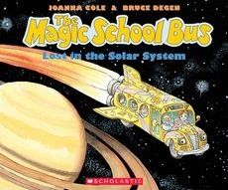 | The Magic School Bus Lost in the Solar System | by Joanna Cole (Author), Bruce Degen (Author) | 미술관이 문을 닫아서 플래닛어리움으로의 교외학습이 실패합니다. 그러나 Ms. Frizzle이 난관을 극복합니다. 매직 스쿨 버스가 우주선으로 변신하여 반을 이끌고 대기권, 달, 그 너머로 여행을 떠납니다! | AR Quiz No. 5482 | BL: 3.7 | 570L
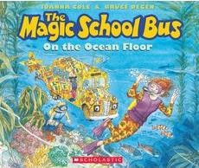 21 |  | The Magic School Bus on the Ocean Floor | by Joanna Cole (Author), Bruce Degen (Illustrator) | Ms. Frizzle은 매직 스쿨 버스로 바다에 달려들어 잠수 탐험을 합니다. 학생들은 열수구, 산호초, 해저 생물 등에 대해 배우게 됩니다. | AR Quiz No. 6076 | BL: 4.0 | AD690L
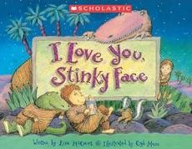 22 |  | I Love You, Stinky Face | by Lisa McCourt (Author), Cyd Moore (Illustrator) | 이 책은 화려한 삽화와 함께 어머니의 무조건적인 사랑과 아이의 상상력을 통해 전하는 이야기입니다. 아이가 어떤 냄새가 나는 스컹크나 지저분한 존재라도 어머니가 사랑한다는 사실을 깨닫게 됩니다. | AR Quiz No. 111588 | BL: 4.2 | AD810L
23 | 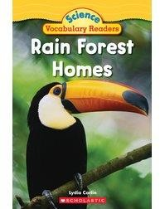 | Rain Forest Homes | by Lydia Carlin (Author) | 이 책은 파란 개구리를 중심으로 우림에 사는 다른 동물들을 알려줍니다. 사진과 그림, 용어 해설, 문제 등이 함께 제공되어 독서 기술과 어휘력을 향상시키는 데 도움이 됩니다. | AR Quiz No. 122258 | BL: 2.0 | 450L
24 | 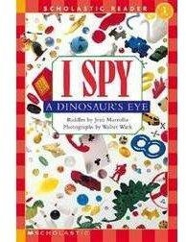 | Scholastic Reader Level 1 : I Spy A Dinosaur's Eye | By Jean Marzollo Illustrator Walter Wick | 풀 컬러 사진과 삽화와 함께 반복적인 구문/스토리와 쉽게 읽을 수 있는 수수께끼들이 재미있는 사진과 함께 구성되었습니다. | AR Quiz 없음 |  | NP
25 |  | Scholastic Reader Level 1 : I SPY a Pumpkin | By Jean Marzollo Illustrator Walter Wick | 풀 컬러 사진과 삽화와 함께 반복적인 구문/스토리와 쉽게 읽을 수 있는 수수께끼들이 재미있는 사진과 함께 구성되었습니다. | AR Quiz 없음 |  | NP
26 | 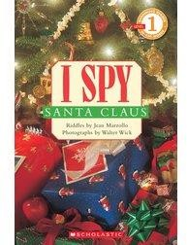 | Scholastic Reader Level 1 : I Spy Santa Claus | By Jean Marzollo Illustrator Walter Wick | 풀 컬러 사진과 삽화와 함께 반복적인 구문/스토리와 쉽게 읽을 수 있는 수수께끼들이 재미있는 사진과 함께 구성되었습니다. | AR Quiz 없음 |  | NP
27 | 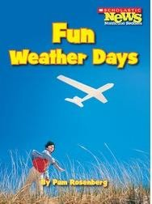 | Fun Weather Days | by Pam Rosenberg (Author) | 이 책은 무지개, 안개, 눈과 같이 각 계절에 발생할 수 있는 흥미로운 날씨 현상을 설명합니다. | AR Quiz 없음 |  | 450L
28 | 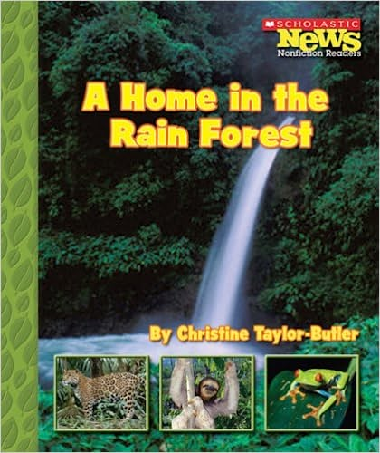 | A Home in the Rain Forest | by Christine Taylor-Butler (Author) | 이 책은 생태학적 특징과 우림에서 서식하는 다양한 동물들에 대해 소개합니다. | AR Quiz 없음 |  | 590L
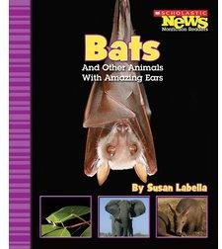 29 |  | Bats and Other Animals with Amazing Ears | by Susan Labella (Author) | 동물들이 귀를 사용하여 먹이를 찾고, 시원하게 지내며, 의사소통하는 방법에 대해 설명합니다. | AR Quiz No. 102779 | BL: 1.7 | 500L
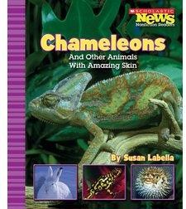 30 |  | Chameleons and Other Animals With Amazing Skin | by Susan Labella (Author) | 동물들이 피부를 사용하여 숨기거나 다른 동물들과 싸움을 벌이는 방법에 대해 설명합니다. | AR Quiz No. 102781 | BL: 1.9 | 540L
31 | 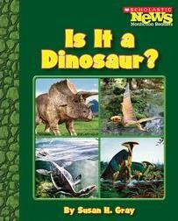 | Is it a Dinosaur? | by Susan Heinrichs Gray (Author) | 과학자들이 공룡인지 다른 동물인지를 어떻게 판단하는지에 대해 설명합니다. | AR Quiz 없음 |  | 390L
32 | 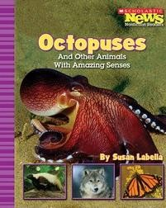 | Octopuses and Other Animals with Amazing Senses | by Susan Labella (Author) | 다양한 동물들이 안전을 위해 감각을 어떻게 활용하는지에 대해 설명하며, 문어, 스컹크, 늑대, 부엉이를 예로 들었습니다. | AR Quiz No. 102782 | BL: 2.3 | 580L
33 |  | Our Earth: Clean Energy | by Peggy Hock (Author) | 미래를 위한 대체 에너지원인 바람과 태양을 포함한 다양한 대체 에너지원을 소개합니다. | AR Quiz 없음 |  | 510L
34 | 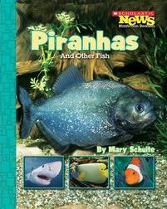 | Piranhas and Other Fish | by Mary Schulte (Author) | 물고기의 기본 특징을 소개하며, 피라냐를 프로필링하여 외모, 냉혈성 및 먹이 행동을 설명합니다. | AR Quiz No. 102901 | BL: 1.5 | 460L
35 | 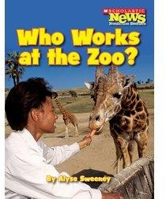 | Who Works at the Zoo? | by Alyse Sweeney (Author) | 동물원 관리인의 업무를 설명하며, 동물들의 사료 급여, 청소 및 돌봄을 포함합니다. | AR Quiz No. 110933 | BL: 2.5 | 570L
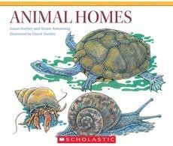 36 |  | Animal Homes |  |  | AR Quiz 없음 |  | 110L
37 | 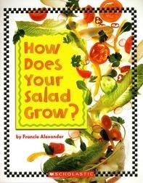 | How Does your Salad Grow? | By Francie Alexander | 어린 독자들은 샐러드에 대한 이 재미있고 유익한 시선을 즐길 것입니다. | AR Quiz 없음 |  | 340L
38 | 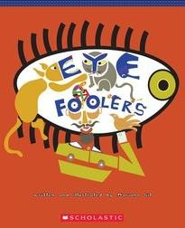 | Eye Foolers | Author: Mariano Gil | 친구가 침실에 진짜 베이비 드래곤이 있다고 말한다면, 당신은 그게 사실인지 믿을까요? 아마 "보여줘! 내 두 눈으로 직접 보고 싶어! 믿는 건 보는 거야..."라고 말할 수도 있겠죠. 이 책에는 볼 수 있는 사진이 있지만, 믿기 어려울 수도 있습니다. 아래 사진에서 당신은 무엇을 볼 수 있나요? | AR Quiz 없음 |  | 510L
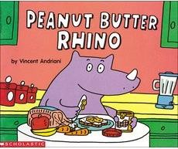 39 |  | Peanut Butter Rhino | by Vincent Andriani (Author) | 이 책은 땃쥐가 그의 피넛 버터 샌드위치를 찾지 못하는 이야기입니다. 재미있는 이야기로, 학생들이 스스로 읽을 수 있는 첫 번째 책으로 활용될 수 있습니다. | AR Quiz No. 31741 | BL: 1.5 | 450L
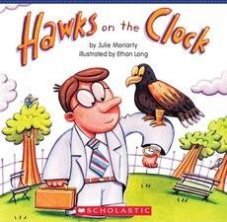 40 |  | Hawks on the Clock | By Julie Moriarty illustrated by Ethan Long | 뉴욕시 브라이언트 공원에서 매들이 피지온을 쫓기 위해 "고용"된 공작새들의 흥미로운 실화입니다. | AR Quiz 없음 |  | 690L
41 | 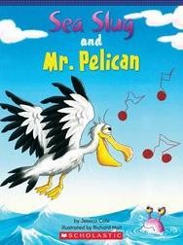 | Sea Slug and Mr. Pelican | by Jessica Cole illustrated by Debbie | 바닷속 바닥에서 앉아 아름다운 물고기들이 헤엄치는 것을 관찰하는 것을 좋아하는 해양 슬러그입니다. 그런데 물고기들이 사라지기 시작하면, 그는 어떻게 행동할까요? | AR Quiz 없음 | - | 520L
42 | 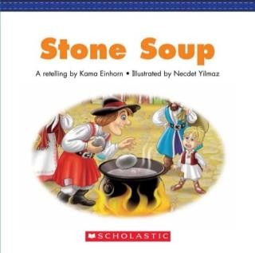 | Folk & Fairy Tale Easy Readers: Stone Soup | by Scholastic Teaching Resources (Author) | 이 풀 컬러 학생용 독서기는 사랑받는 어린이 이야기를 매력적으로 다시 전합니다. 이 이야기는 가이드 리딩 레벨 G로 작성되었습니다. | AR Quiz 없음 | - | 420L
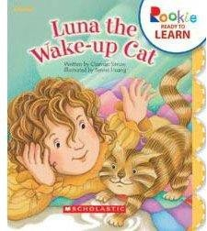 43 |  | Luna the Wake-Up Cat | by Charnan Simon (Author), Benrei Huang (Illustrator) | 주인을 깨우고 애정을 받으며 아침 식사로 인도하는 고양이의 이야기를 통해 전치사구를 소개합니다. | AR Quiz No. 109717 | BL: 1.5 | 380L
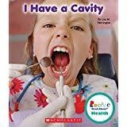 44 |  | Rookie Read-About® Health I Have a Cavity | By Lisa M. Herrington | 최고의 구강 위생 습관을 가지고 있더라도, 가끔은 충치를 얻을 수 있습니다. 이 책은 어린이들이 치료과정을 이해하고 불안감을 없애기 위해, 치아 치료의 과정을 친근하게 안내합니다. | AR Quiz No. 172522 | BL: 2.9 | 550L
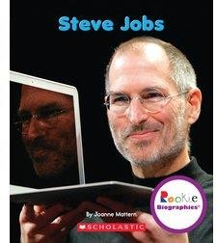 45 |  | Rookie Biographies®: Steve Jobs | By Joanne Mattern | 이제 갓 스스로 책을 읽기 시작한 학생들을 대상으로 스티브 잡스의 Apple 컴퓨터에서의 혁신적인 역할을 소개합니다. 다채로운 사진과 간결한 텍스트는 어린이들이 독자적으로 읽을 수 있도록 독려하며, 사람들이 일과 삶을 변화시키는 데 도움을 준 인물에 대해 배울 수 있습니다. | AR Quiz 없음 |  | 560L
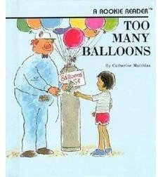 46 |  | Demasiados globos : Too Many Balloons | by Catherine Matthias (Author), Gene Sharp (Illustrator) | 이 책에서는 일곱 살짜리 아이가 동물원 주민들과 풍선 컬렉션을 공유하는 이야기가 펼쳐집니다. | AR Quiz 없음 |  | 350L
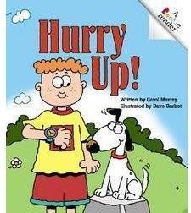 47 |  | Hurry Up! | by Carol Murray (Author), Dave Garbot (Illustrator) | 서커스에 가기 전에 아이의 이빨은 닦혀야 하고, 머리는 빗겨야 하며, 침대는 정돈되어야 합니다. | AR Quiz 없음 |  | AD290L
48 | 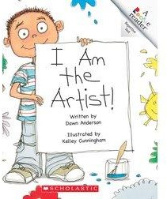 | I Am the Artist! (Rookie Readers) | by Dawn Anderson (Author), Kelley Cunningham (Illustrator) | 어린 소년이 다양한 색깔을 사용하여 그림을 그리며 즐깁니다. | AR Quiz No. 105709 | BL: 0.6 | 200L
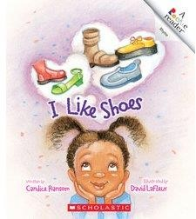 49 |  | Rookie Reader: I Like Shoes | by Candice Ransom (Author), Dave LaFleur (Illustrator) | 작은 소녀가 어떤 종류의 신발을 좋아하는지 독자에게 설명합니다. | AR Quiz 없음 |  | 120L
50 | 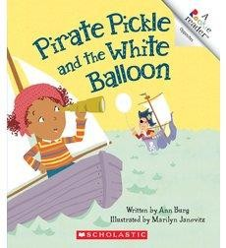 | Pirate Pickle and the White Balloon (Rookie Readers) | by Ann E. Burg (Author), Marilyn Janovitz (Illustrator) | 소녀의 풍선이 사라지자, 그녀는 두려워하는 해적 피클이 가져간다고 상상합니다. 이 이야기는 반대 개념을 사용하여 전달됩니다. (재인쇄). | AR Quiz 없음 |  | 370L
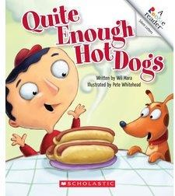 51 |  | Quite Enough Hot Dogs (Rookie Readers) | by Wil Mara (Author), Pete Whitehead (Illustrator) | 스티브는 가장 좋아하는 음식인 핫도그로 변하는 꿈을 꾸며, 이 이야기는 무성문자 사용을 보여줍니다. | AR Quiz No. 115449 | BL: 1.2 | 490L
52 | 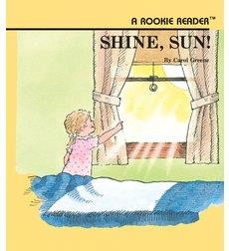 | Shine, Sun! | by SCHOLASTIC (Autor) | 당신은 무료로 전자 제품을 재활용하고 싶으신가요? | AR Quiz No. 9338 | BL: 0.4 | 130L
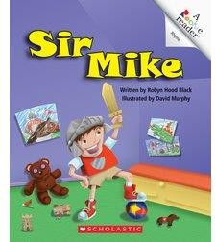 53 |  | Sir Mike (Rookie Readers) | by Robyn Hood Black (Author), David Murphy (Illustrator) | 마이크는 자신이 마주한 용과 싸울 준비를 마칩니다. 그러나 그 용은 그의 애완견이라는 것을 알고 기뻐합니다. | AR Quiz 없음 |  | 350L
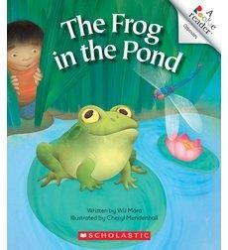 54 |  | The Frog in the Pond | by Wil Mara (Author), Cheryl Mendenhall (Illustrator) | 소년이 연못에서 개구리를 발견하고 잡아두지만, 개구리는 감금을 즐기지 않습니다. 이 이야기는 반대의 개념을 전달합니다. | AR Quiz 없음 |  | 390L
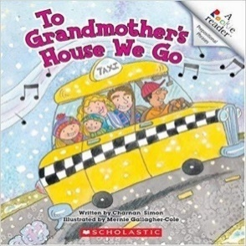 55 |  | To Grandmother's House We Go | by Charnan Simon (Author), Mernie Gallagher-Cole (Illustrator) | 가족 방문에 대한 간단한 텍스트는 전치사 구문에 대한 소개를 제공합니다. | AR Quiz 없음 |  | 430L
 56 |  | ALL About Me | by Dana Meachen Rau (Author), Betsy Franco (Author), Margeaux Lucas (Illustrator) | 라우, 다나 메이첸, 프랑코-피니(Betsy) | AR Quiz 없음 |  | 480L
57 |  | Tiny Life on Your Body : Life Science | by Christine Taylor-Butler (Author) | Friendly dolphins부터 거대한 판다, 빙하와 빙산, 태양에서 얻은 에너지, 자석, 고체, 액체, 기체까지 Rookie Read-About Science는 초등학교 학년에 적합한 자연과학 교실을 위한 필수 자료입니다. 동물, 자연, 과학 원리, 환경, 날씨 등을 다루는 책이 포함되어 있습니다. | AR Quiz No. 103544 | BL: 2.5 | 450L
 58 |  | Gymnastics (Rookie Read-About Sports) | by Mara, Wil | 체조의 사건과 도구를 설명하며, 올바른 스포츠맨십과 영양에 대한 팁을 제공합니다. | AR Quiz 없음 |  | 450L
 59 |  | Car Safety (Rookie Read-About Safety) | by Lisa M. Herrington (Author) | 차는 우리 생활의 핵심적인 부분이기 때문에 사람들은 안전과 관련된 위험에 대해 잘 생각하지 않습니다. "Car Safety"는 독자들이 차 안에서와 주변에서 안전하게 지낼 수 있는 중요한 팁을 알려줍니다. | AR Quiz 없음 |  | 550L
 60 |  | Continents: Europe | by Rebecca Hirsch (Author) | 유럽의 지리와 사람들에 대한 소개입니다. Rookie Read-About: 대륙 시리즈는 최연소 독자 (3-6세)에게 각 대륙을 독특하고 특별하게 만드는 구성 요소에 대한 소개를 제공합니다. 독자는 각 대륙의 지리, 역사, 동물들을 알아갈 수 있습니다. | AR Quiz 없음 | ACR Level: 2.4 | 550L
 61 |  | Map Skills: Map Keys | By Rebecca Olien | 지도는 간단한 도로지도부터 상세한 지형도까지 다양한 복잡성을 가지고 있습니다. 독자들 (3-6세)은 지도 키가 왜 중요한지 및 다른 종류의 지도에서 데이터를 해석하는 방법을 배우게 됩니다. | AR Quiz 없음 |  | 350L
62 |  | RAIN FOREST COLORS | by Janet Lawler (Author), Tim Laman (Photographer) | 이 책은 어린 아이들에게 색상 개념을 가르치기 위한 책으로, 다양한 동물들이 10가지 기본 색상을 보여줍니다. 서술적인 텍스트와 함께 "알고 계셨나요?" 동물 사실도 제공되며, 사진은 팀 라만(Tim Laman)의 작품으로 수록되어 있습니다. | AR Quiz 없음 |  | 630L
63 |  | Ms. Frizzle's Adventures: Imperial China | by Joanna Cole (Author), Bruce Degen (Illustrator) | Ms. Frizzle과 그녀의 학생들이 마법처럼 고대 중국으로 학습 모험을 떠납니다. 그들은 비단 제작 과정을 알아보고 대운하를 타고 여행하며, 건설 중인 만리장성을 관찰합니다. | AR Quiz No. 89721 | BL: 3.6 | AD700L
64 |  | Magic Tree House: #36 Blizzard of the Blue Moon | By Mary Pope Osborne Illustrator Salvatore Murdocca | 잭과 애니는 'Merlin Mission'의 재미있는 이야기에서 대공황 시대의 어두운 뉴욕 시로 돌아갑니다. 도시가 눈폭풍에 시달리는 중, 그들은 클로이스터스의 태피스트리에 나타난 유명한 유니콘을 구해야 합니다. | AR Quiz No. 109522 | BL: 3.9 | 570L
65 |  | Magic Tree House: #28 High Tide in Hawaii | by Mary Pope Osborne (Author), Sal Murdocca (Illustrator) | 잭과 애니는 매직 트리 하우스로 과거의 하와이 섬으로 끌려가게 되고, 서핑을 배우며 즐거운 시간을 보냅니다. 하지만 해일이 다가오는 이상한 상황에 직면하게 되고, 그 원인을 발견합니다. 그들은 새로운 친구들을 구하기 위해 모험을 떠나는데, 시간이 얼마 남지 않을까요? | AR Quiz No. 68287 | BL: 3.4 | 570L
66 |  | Little Red Robin #11: Princess Pip's Perfect Party | by Lou Kuenzler (Author), Kimberley Scott (Illustrator) | 프린세스 피프는 자라기 위해 필요한 것이 생일뿐이라는 것을 깨닫고, 완벽한 핑크빛 파티를 열기로 결심합니다. 그녀의 프린세스 아카데미 꿈을 이루기 위한 이야기입니다. | AR Quiz 없음 | - | -
 67 |  | Icky Bug : Colors | by Jerry Pallotta (Author) | 아이코닉한 벌레들과 함께하는 이 책은 아름다운 색상에 대한 가르침을 제공합니다. 이 icky한 벌레들은 때로는 불쾌할 수 있지만, 독특하고 아름다운 디자인으로 독자들을 놀라게 할 것입니다. | AR Quiz No. 162402 | BL: 3.0 | 550L
68 |  | How to be a Brilliant Doctor | by Jordan Collins (Author), Stuart Lynch (Illustrator) | "어매이징한 의사가 되는 법"은 의료 분야에서 일하는 것을 꿈꾸는 아이들을 위한 완벽한 책입니다. 이 책을 통해 그들은 다양한 의사들의 일과 근무 장소에 대해 배울 수 있을 것입니다 | AR Quiz 없음 |  | -
69 |  | How to be an Awesome Astronaut | by Jordan Collins (Author), Stuart Lynch (Illustrator) | "어메이징한 우주 비행사가 되는 법"은 우주로 향하는 꿈을 품은 아이들을 위한 완벽한 책입니다. 스페이스 슈트, 우주 산책, 그리고 밤에 하는 우주 화장실 등에 대해 배울 수 있을 것입니다. | AR Quiz 없음 |  | AD640L
70 |  | Let's Share, Grumpy Bunny! | by Justine Korman Fontes (Author), Justine Korman (Author), Lucinda McQueen (Illustrator) | 호퍼는 좋은 친구지만, 공유하는 법을 배워야 합니다. 미술 수업에서 호퍼는 공유와 협력이 창의성과 재미를 더할 수 있다는 것을 배웁니다! 이 우스꽝스러운, 읽기 쉬운 이야기는 예의에 관한 중요한 교훈을 가르칩니다! | AR Quiz No. 134098 | BL: 2.0 | 470L
71 |  | The Secret World of Geronimo Stilton | by Samantha Tattletail (Author) | 새로운 마우스 시티 기자인 사만다 태틀테일과 사이먼 스퀴일러가 여러분에게 제로니모 스틸튼에 대한 소식을 전해드립니다. 그들은 친구들과 가족들과의 독점 인터뷰를 통해 그의 가장 큰 비밀을 발견했습니다. | AR Quiz No. 155366 | BL: 3.5 | 640L
72 |  | The Spider And The Beehive | by Kama Einhorn (Author), Stephen Lewis (Illustrator) |  | AR Quiz 없음 |  | 420L
73 |  | Fly Guy Presents: Castles | by Tedd Arnold (Author, Illustrator) | Fly Guy와 Buzz는 드로우브릿지와 던전, 왕과 여왕, 기사들까지 성에 대해 모두 배웁니다! 수상 경력을 가진 작가/일러스트레이터 Tedd Arnold가 초급 독자를 위해 비픽션을 생생하게 그려냅니다. | AR Quiz No. 187416 | BL: 4.1 | 680L
74 |  | Fly Guy Presents: Dinosaurs | by Tedd Arnold (Author, Illustrator) | Fly Guy와 Buz가 함께 공룡에 대해 배우는 모험을 떠나요! 이 책은 천연사 박물관을 방문하여 공룡에 대해 재미있는 사실들을 배우는 이야기입니다. 테드 아놀드 작가/일러스트레이터가 쓴 이 책은 유머와 사진으로 가득한 재미있는 비픽션 독자입니다! | AR Quiz No. 163632 | BL: 3.8 | 570L
75 |  | Fly Guy Presents: Weather | by Tedd Arnold (Author, Illustrator) | Fly Guy와 Buz가 날씨 연구소로 함께하는 필드 트립! Fly Guy와 Buz는 폭풍우, 허리케인, 눈보라 등 다양한 날씨 현상을 재미있게 알려줍니다. 수상 경력을 가진 작가/일러스트레이터 Tedd Arnold의 비픽션 작품은 초보 독자들에게 생생한 경험을 선사합니다! | AR Quiz No. 184519 | BL: 3.9 | 660L
76 |  | Fly High, Fly Guy! | by Tedd Arnold (Author, Illustrator) | 플라이 가이는 가족의 로드 트립에 가지 못하게 막히지만, 실수로 트렁크에 갇히면서 함께 여행하게 됩니다. 그는 여러 장소에서 길을 잃지만 항상 기묘한 곳에서 나타나며, 이야기는 초급 독자를 위한 재미있는 독서 모험으로 전개됩니다. Fly Guy 시리즈의 첫 번째 책은 테오도어 가이젤 명예 도서로 선정되었습니다. | AR Quiz No. 122340 | BL: 1.4 | 270L
77 |  | Fiercely & Friends: The Big Something | by Patricia Reilly Giff (Author), Diane Palmisciano (Illustrator) | 2회 뉴베리 명예 작가로 인기 있는 Polk Street 시리즈를 작성한 Patricia Reilly Giff의 새로운 매력적인 장편 소설 시리즈입니다. Jilli와 Jim은 가장 친한 친구입니다. 하지만 오늘, Jim은 몇 가지 소식을 전합니다. 옆집에서 무서운 일이 벌어지고 있다는 것입니다. 공사자들이 크고 빨간 건물을 짓고 있고, 모자 쓴 여자가 사다리 위에 올라가 그림을 그리고 있습니다. 그녀가 한슬과 그레텔의 마녀인 건물을 지으면서 크고 빨간 생강빵집을 만드는 것일까요? | AR Quiz No. 152617 | BL: 2.2 | 450L
78 |  | Chicka Chicka: Boom Chicka Rock | by John Archambault (Author), Suzanne Tanner Chitwood (Illustrator) | Suzanne Tanner Chitwood의 다채로운 콜라주 아트워크는 장난스러운 쥐들이 이야기 속에서 춤을 추는 모습을 담고 있습니다. 독자는 모든 페이지에서 콩고 라인을 거슬러 내려가며 탱고를 추는 쥐들을 세어볼 수 있으며, 시간에 대해도 배울 수 있습니다! | AR Quiz No. 82026 | BL: 2.4 | NP
79 |  | The Book Fair from the Black Lagoon | by Mike Thaler (Author), Jared Lee (Illustrator) | 북 페어가 당신의 학교에 찾아옵니다. | AR Quiz No. 112706 | BL: 2.5 | 590L
80 |  | The Bully from the Black Lagoon | By Mike Thaler Illustrator Jared Lee | 휴비는 버치 패운더라는 새로운 학교 친구가 있다는 소문을 듣습니다. 하지만 버치는 그저 학교를 둘러보여줄 새로운 친구를 찾고 있을 뿐이었고, 휴비는 그 역할을 맡아 학교를 함께 돌아다니게 됩니다. | AR Quiz No. 87268 | BL: 2.6 | 580L
81 |  | The Dinosaurs of Waterhouse Hawkins | by Barbara Kerley (Author), Brian Selznick (Illustrator) | 워터하우스 호킨스는 19세기 중반에 세계 최초의 실물 크기의 공룡 모형을 건설하여 영국과 뉴욕에서 관객들을 매료시켰습니다. 바바라 컬리의 이야기는 그의 열정, 성공, 그리고 오랜 기록을 탐구하며, 브라이언 셀즈닉의 멋진 작품과 함께 펼쳐집니다. | AR Quiz No. 54449 | BL: 5.0 | 550L
 82 |  | The Dot | by Peter H Reynolds (Author) | 미술 수업이 끝났지만, 바시티는 빈 종이 앞에 붙어 앉아 있습니다. 선생님의 말이 그녀에게 자신을 표현할 기회를 주고 있습니다. 하지만 바시티는 그림을 그릴 수 없다고 생각하고, 자신의 주장을 증명하기 위해 화가 나는 흔적을 종이에 찍습니다. "여기!" 그녀가 말합니다. | AR Quiz 없음 |  | AD500L
83 |  | 3-D Thrillers: Monster Trucks And other Amazing Speed Machines | by Mr. Paul Harrison (Author) | 스피드 머신과 몬스터 트럭은 아이들에게 빠른 차량과 거대한 트럭을 소개합니다. 스러스트 SSC의 놀라운 속도와 몬스터 트럭의 기록적인 점프에 대해 알 수 있습니다. 이제 더욱 강력한 3D로 즐길 수 있습니다! | AR Quiz No. 162728 | BL: 5.6 | IG1020L
84 |  | Clifford's Loose Tooth | by Wendy Cheyette Lewison (Author), John Kurtz (Illustrator), Sandrina Kurtz (Illustrator) | 클리포드는 이빨이 떨어질 때를 기다리고 있으며, 이빨 요정으로부터 간식을 받기를 기대하고 있습니다. | AR Quiz No. 64099 | BL: 1.7 | 400L
85 |  | All Kinds of Kisses | by Linda Cress Dowdy (Author), Priscilla Lamont (Illustrator) | 작은 소년이 침대로 향할 때마다 동물들에게 각기 다른 키스를 합니다. 그가 예상하지 못한 따뜻한 잠자리 속의 키스가 그를 기다리고 있다는 것을 잘 모르고 있죠! 이 감동적인 운율과 아늑한 일러스트로 구성된 책은 사랑하는 특별한 작은 이와 함께 공유하기에 완벽합니다. | AR Quiz 없음 |  | 480L
 86 |  | An Orange in January | by Dianna Hutts Aston (Author), Julie Maren (Illustrator) | 감미로운 그림책으로, 오렌지의 성장 주기와 농산물 산업을 시적으로 보여줍니다. 오렌지가 꽃에서 손에 닿을 때까지의 여정과 그 달콤함을 나누는 소년의 이야기를 통해 겨울의 즐거움을 전합니다. | AR Quiz No. 118603 | BL: 3.6 | 610L
87 |  | Battle Bunny | by Jon Scieszka (Author), Mac Barnett (Author), Matt Myers (Illustrator) | 알렉스는 어린이들이 좋아할만한 책을 원하는 마음에, 어린이용 책인 '생일 토끼'를 받게 되지만, 그것을 펜으로 직접 고쳐서 '배틀 버니'라는 흥미진진한 이야기로 만듭니다. 귀여운 토끼의 숲 속 여정은 알렉스만이 막을 수 있는 악랄한 계획의 비밀 임무로 변합니다. | AR Quiz 없음 |  | 480L
88 |  | Come! Sit! Speak! | by Charnan Simon (Author) | 아리엘 카주나스는 강아지를 원하지만 대신에 여동생을 얻습니다. | AR Quiz No. 26917 | BL: 1.1 | 330L
89 |  | Dinotrux (Dinotrux, 1) | by Chris Gall (Author) | 파트-트럭과 파트-공룡인 다이노트럭스는 수백만 년 전에 지구를 지배했던 강력한 철거 전문가들이었습니다. 크리스 갈의 이 책은 유아들을 기계적인 원시 시대로 안내하며, 다양한 괴물들과의 모험을 펼칩니다 | AR Quiz No. 130956 | BL: 1.7 | 560L
90 |  | Frankenstein Takes the Cake | by Adam Rex (Author) | 몬스터들도 우리와 같은 어려움을 겪는다는 것을 즐겁게 보여주는 이 소설은 프랑켄슈타인, 드라큘라, 머리 없는 기수 등의 유쾌한 이야기를 담고 있습니다. | AR Quiz No. 122900 | BL: 3.7 | -
91 |  | My Stinky Valentine | by Elizabeth Krych. Illustrated by, Daryll Collins | 붉은 장미에 질린 아이들을 위한 재미있고 과감한 발렌타인 시를 통해 사탕, 카드, 선물과 함께 다양한 흥미진진한 이야기를 즐겁게 만나보세요. 장난스럽지만 매력적인 방식으로 올해 가장 달콤한 날을 축하하는 색다른 방법입니다. | AR Quiz 없음 | - | NP
92 |  | Ruby the Copycat | by Peggy Rathmann (Author, Illustrator) | 새로 온 학생 루비는 친구 앤젤라를 따라 빨간 리본과 드레스를 입지만, 선생님은 루비가 자신을 표현할 수 있는 방법을 알려줍니다. 색다른 방식으로 자기 자신이 되는 재미를 보여주는 이야기입니다. | AR Quiz No. 18408 | BL: 3.1 | 500L
93 |  | Sleeping Cinderella and Other Princess Mix-Ups | by Stephanie Clarkson (Author), Brigette Barrager (Illustrator) | 신데렐라, 잠자는 숲의 미녀, 백설공주, 라푼젤 왕녀가 난장판, 마녀, 왕자, 키스에 지친 상태로 지루하고 실망한 채로 서로의 동화 이야기를 바꾸기로 결심한 이야기입니다. 이들이 자신들의 동화에 질려서 상호간에 자리를 바꿀 때 어떤 일이 벌어질까요? | AR Quiz No. 173564 | BL: 3.5 | 580L
 94 |  | The Mural | by Meish Goldish |  | AR Quiz 없음 |  | 470L
95 |  | The Way Home: A Princess Story | by Max Lucado (Author) | 호기심에 이끌린 프린세스 안나가 성벽을 벗어나 숲으로 향하게 되면, 그녀는 실수했음을 깨닫고 집으로 돌아가기 위해 아버지가 모든 것을 희생하는 모습을 보게 됩니다. | AR Quiz No. 102622 | BL: 3.4 | AD500L
96 |  | Too Many Books! | by Bruno Tibo, Gilles; St-Aubin (Author) |  | AR Quiz No. 78579 | BL: 2.6 | AD600L
97 |  | Two Dollars One Wallet | by Scholastic Inc | 돈은 자체적인 성격을 가지고 있는 달러 지폐의 독특한 이야기를 다룹니다. 인쇄소에서부터 당신의 지갑까지, 한 달러가 당신의 손에 도달하기까지 어떤 놀라운 모험을 하는지 발견해보세요 | AR Quiz No. 156663 | BL: 3.0 | 620L
98 |  | Two of Everything | by Lily Toy Hong (Author, Illustrator) | 오래된 하크탁 씨가 황동 냄비를 파내어 그 안에는 놀라운 마법이 숨겨져 있음을 알게 됩니다. 이 냄비에는 머리핀과 지갑이 두 개씩 들어 있어요! | AR Quiz No. 9591 | BL: 3.5 | 620L
99 |  | Best Friends Pretend | by Linda Leopold Strauss (Author), Lynn Munsinger (Illustrator) | 여러 가지를 사랑하는 여자 아이들이 하는 재미난 활동들, 우주 여행부터 인어 공주가 되기까지, 르다의 달콤하고 리듬 있는 시와 베스트셀러 일러스트레이터 린 멘싱거의 아름다운 수채화 이미지가 어우러져 매력적인 스토리를 제공합니다 | AR Quiz 없음 |  | AD440L
100 |  | Wow, It's A Cow! | by Trudy Harris (Author), Jay M Harris (Author), Paige Keiser (Illustrator) | 어린이들은 신선한 유머와 아주 즐거운 일러스트로 이 책에서 동물을 추측하는 것을 좋아할 것입니다. 극장의 마지막 장면은 어린이들이 '더 소를 원해!'라고 요청할 것임을 의심할 여지가 없습니다! | AR Quiz 없음 |  | -

